Sheet1
印刷品清单
序号 | 名称 | 图片 | 工艺 | 不含税单价 | 税率 | 含税单价 | 最低起订量
1 | 服务指南菜单 | 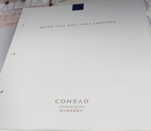 | 222.25x 241.3mm，230g钻白钢古细致滑面双面专色印刷模切成型
2 | 棉品更换卡 | 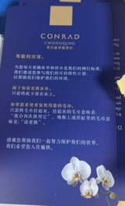 | 100*150mm，pvc双面专色加四色印刷
3 | 留言卡 |  | 145*210mm，230g钻白钢古细致滑面专色印刷模切成型
4 | 服务留言卡 | 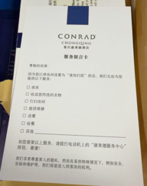 | 100*150mm，230g钻白钢古细致滑面双面专色印刷模切成型
5 | 擦鞋服务卡 |  | 100*150mm，230g钻白钢古细致滑面，1专，单面
6 | 浴袍卡 |  | 直径100mm，190g钻白钢古细致滑面单面专色印刷，模切，打孔穿白色弹力绳
7 | 雨伞牌 |  | 直径100mm，190g钻白钢古细致滑面单面专色印刷，模切，打孔穿白色弹力绳
8 | 吸烟牌 |  | 100*110mm，0.5mm PVC双面四色印刷雕刻成型
9 | 保险柜说明 |  | 80*130mm，160g钻白钢古细致滑面专色印刷模切成型
10 | 环保卡 |  | 80*120mm，0.5mm PVC双面四色印刷雕刻成型
11 | 婴儿安全提示卡 |  | 150*100mm，0.5mm PVC双面四色印刷雕刻成型
12 | 便签本 | 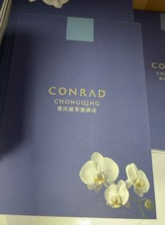 | 105*145mm，封面：190g钻白钢古细致滑面 内页：115g钻白钢古细致滑面，3专色印刷，1x5页/本
13 | 迷你吧酒水单 |  | 230g钻白钢古细致滑面双面专色印刷模切成型
14 | 花椒枕卡 |  | 230g钻白钢古细致滑面双面专色印刷模切成型
15 | 洗衣单 |  | A4，无碳复写纸一式四联
16 | 清扫牌与DND牌 |  | 90*280mm，0.5mm PVC双面四色印刷雕刻成型
17 | 大小垃圾桶垫 |  | 大152*152mm，100克双胶纸专色印刷模切成型， 小113*136mm，100克双胶纸专色印刷模切成型
18 | 圆形垃圾桶垫 | 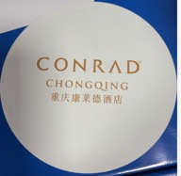 | 直径152mm，100克双胶纸专色印刷模切成型
19 | 电视节目单 |  | 88.9mm*184.15mm，230g钻白钢古细致滑面 neenah classic crest Avalanche White smooth切制成品，5C+5C印刷
20 | 枕头菜单 |  | 254*127mm，230g钻白钢古细致滑面专色印刷模切成型
21 | 咖啡胶囊使用说明 |  | 230g钻白钢古细致滑面专色印刷模切成型
22 | 夜床服务卡 |  | 180*130mm，230g钻白钢古细致滑面专色印刷模切成型
23 | 网络连接说明 |  | 80*120mm，0.5mm PVC双面四色印刷雕刻成型
24 | 卷纸贴 |  | 直径30mm，不干胶专色印刷
25 | 购物袋 |  | 406.4x152.4x304.8mm，300g白卡纸纸专色印刷模切成型配
26 | 公区电话面板 |  | 62*183mm，230g钻白钢古细致滑面专色印刷模切成型
27 | 宠物挂牌 |  | PVC四色印刷雕刻成型
餐饮部
1 | 杯盖 |  | 250g铜版纸，100*100mm，单面专色印刷机压成型
2 | 杯垫 |  | 280g*3吸水纸，100*100mm，单面四色印刷模切成型
3 | 外带咖啡杯 |  | 90口径，12盎司，360ml，300g淋膜纸单面四色印刷模具成型
4 | 外带咖啡杯盖 |  | PE材质
5 | 两磅蛋糕盒带 |  | 500g白卡纸，265*265*200mm，单面四色印刷哑膜模切成型
6 | 蛋糕底板 |  | 1000g食品级白卡纸，265*265mm
7 | 两磅蛋糕打包手提袋 |  | 250g白卡纸，300*300*250mm，单面4+1C印刷过哑膜模切成型穿白色棉绳
8 | 宴会会议便签纸 |  | 150g钻白钢古细致滑面专色印刷210*297mm，单面4+1C印刷装订成册30页/本
9 | 大名牌卡 |  | 230g钻白钢古细致滑面专色印刷210*297mm，单面4+1C印刷模切成型
10 | 小名牌卡 |  | 230g钻白钢古细致滑面专色145*210mm，单面4+1C印刷模切成型
11 | 牙线（带包装） |  | 128g铜版纸，30*90mm，单面四色印刷机压成型
12 | 牙签连包装 |  | 128g铜版纸，15*85mm，单面四色印刷模切成型搭配两支竹牙签

